Evaluation I
 | PART I : ASSET PERFORMANCE
Réf | Titre | Question | Options |  | Crédits | Applicable | Crédits | Crédits | Status | Commentaires FR | Commentaires EN | Nbr

 |  |  | Select a single answer option
HEA 01 | Daylighting | Les espaces occupés pertinents ont-ils des surfaces vitrées qui permettent aux utilisateurs du bien de profiter de la lumière du jour ? Cette question d'évaluation peut être éliminée lorsque le seul espace occupé pertinent exige que la lumière du jour soit exclue ou que les conditions d'éclairage soient strictement contrôlées. | A | Question sans réponse | 0 | - |  |  | ATTEINT | Le fichier Excel "HEA 01_Daylighting Boulevard Haussman" représente le calcule du pourcentage de surfaces vitrées par rapport au pourcentage de surfaces occupées. Veuillez trouver les plans d'élévations "HEA 01_Elevation boulevard Haussmann" et "HEA 01_Elevation rue de Helder"; les plans de surfaces "HEA 01_Plan de surfaces" ainsi que les photos de la facade extérieur du batiment "HEA 01_Photo façade", et le plan de l'étage 1 "HEA 01_Plan R1". | The Excel file “HEA 01_Daylighting Boulevard Haussman” represents the calculation of the percentage of glazed surfaces in relation to the percentage of occupied surfaces. Please find elevation drawings “HEA 01_Elevation boulevard Haussmann” and “HEA 01_Elevation rue de Helder”; floor plans “HEA 01_Plan de surfaces” as well as photos of the building's exterior facade “HEA 01_Photo façade”, and floor plan 1 “HEA 01_Plan R1”. | 6
 |  |  | B | Non | 0 | -
 |  |  | C | Oui, ≥ 10 % de la surface totale des murs extérieurs et du toit du bien est vitrée. | 1 | -
 |  |  | D | Oui, ≥ 50 % de la surface occupée répond aux exigences minimales de performance en matière de surface vitrée en pourcentage de la surface de plancher. | 2 | -
 |  |  | E | Oui, ≥ 80 % de l'espace occupé répond aux exigences minimales de performance en matière de surface vitrée en pourcentage de la surface de plancher. | 4 | X | X | X
 |  |  | F | Oui, tous les espaces occupés satisfont aux exigences minimales de performance en matière de surface vitrée en pourcentage de la surface de plancher. | 1 | -

 |  |  |  |  | 4 |  | 4 | 4

 |  |  | Select a single answer option
HEA 02 | Control of glare from sunlight | Les espaces occupés concernés sont-ils dotés de dispositifs de contrôle de l'éblouissement dû à la lumière du soleil ? | A | Question sans réponse | 0 | - |  |  | ATTEINT | Les mêmes stores sont installés sur l'ensemble des espaces de travail de type Soltis 99-52058A et 99-52058B, veuillez consulter la page 6 de la fiche technique des stores "HEA 02_FT Stores" démontrant que les stores ont un taux de transmission lumineuses Ts= 9% selon la norme EN 14501, ainsi que les photos des stores prises pendant la visite de site "HEA 02_Photos stores". De plus, les occupants ont la possibilité de faire monter et descendre les stores, voir les photos des télecommandes "HEA 05_Photos télecommandes stores". | The same blinds are installed throughout the Soltis 99-52058A and 99-52058B workspaces. Please refer to page 6 of the blind data sheet "HEA 02_FT Stores", which shows that the blinds have a light transmission rate of Ts= 9% in accordance with EN 14501, as well as the photos of the blinds taken during the site visit “HEA 02_Photos stores”. In addition, occupants can raise and lower the blinds, see photos of the remote controls “HEA 05_Photos télecommandes stores”. | 3
 |  |  | B | Non | 0 | -
 |  |  | C | Oui, dans ≥ 50 % de tout l'espace occupé pertinent | 2 | -
 |  |  | D | Oui, dans ≥ 80 % de tout l'espace occupé pertinent | 4 | X | X | X

 |  |  |  |  | 4 |  | 4 | 4

 |  |  | Select either B, C or D, Answer E can be selected independently
HEA 03 | Internal and external lighting levels | Les niveaux d'éclairage interne et externe sont-ils conformes aux meilleures pratiques en matière d'éclairement (lux) dans les espaces occupés ? Les crédits relatifs à l'éclairage extérieur peuvent être éliminés dans les circonstances suivantes : a) Aucun appareil d'éclairage extérieur n'est installé (qu'il soit séparé ou monté sur la façade ou le toit du bien extérieur) et l'éclairage extérieur n'est pas nécessaire pour des raisons de sécurité ou d'exécution des tâches. OU b) Les espaces extérieurs n'entrent pas dans le champ d'application de l'évaluation. | A | Question sans réponse | 0 | - |  |  | ATTEINT | Une étude d'éclairement a été réalisée conformément à la norme 12464-1; suite à cette étude, 55% des surfaces intérieurs respectent les seuilles; Le site étant situé en plein Paris, aucun éclairage extérieur n’est présent. Les crédits correspondants ont donc été filtrés. Veuillez consulter la page 4 du document "HEA 03_Etude éclairage". | An illuminance study was carried out in accordance with standard 12464-1; following this study, 55% of interior surfaces were found to meet the thresholds; As the site is located in the heart of Paris, there is no outdoor lighting. The corresponding credits have therefore been filtered. Please refer to page 4 of document “HEA 03_Etude éclairage”. | 1
 |  |  | B | Non | 0 | -
 |  |  | C | Oui, ≥ 50 % de l'espace occupé est conforme aux meilleures pratiques en matière d'éclairement (lux) pour l'éclairage interne. | 2 | - | X | X
 |  |  | D | Oui, ≥ 80 % de l'espace occupé est conforme aux meilleures pratiques en matière d'éclairement (lux) pour l'éclairage interne. | 4 | X
 |  |  | E | Oui, ≥ 80 % de l'espace extérieur concerné respecte les niveaux d'éclairement (lux) des meilleures pratiques en matière d'éclairage extérieur. | 2 | -

 |  |  |  |  | 4 |  | 2 | 2

 |  |  | Select a single answer option
HEA 04 | Lighting control | Existe-t-il des commandes d'éclairage dans les espaces occupés concernés qui permettent aux utilisateurs du bien de contrôler l'éclairage ? | A | Question sans réponse | 0 | - | x | x | NON VISE | Les salles de réunions sont dotés de commandes éclairages, celles-ci représentent 32% de la surface totale, crédit non validé
 |  |  | B | Non | 0 | -
 |  |  | C | Oui, dans ≥ 50 % de l'espace occupé pertinent | 2 | -
 |  |  | D | Oui, dans ≥ 80 % de l'espace occupé pertinent | 4 | X

 |  |  |  |  | 4 |  | 0 | 0

 |  |  | Select a single answer option
HEA 05 | Minimizing flicker in lighting systems | Les installations d'éclairage du bien ont-elles des caractéristiques qui minimisent ou empêchent le scintillement ? | A | Question sans réponse | 0 | - |  |  | ATTEINT | Tous les éclairages installés ont des caractéristiques qui minimisent ou empêche le scintillement sauf celles installés dans les locaux techniques dont la surface constitue 281.90m2, environ 2.13% de la surface totale, veuillez consulter les pages 43 jusqu'à 45 du document "HEA 05_Audit Energétique", la page 3 du document "HEA 05_Plan interieurs et surfaces", les plans des éclairages: > SRE - PLAN R+3 PLAFOND EL03- DANONE HAUSSMANN > SRE - PLAN R+4 PLAFOND EL04- DANONE HAUSSMANN > SRE - PLAN R+5 PLAFOND EL05- DANONE HAUSSMANN > SRE - PLAN R+6 PLAFOND EL06- DANONE HAUSSMANN ainsi que les fiches techniques des luminaires: > HEA 05_PAVE LED - FAGERHULT > HEA 05_BANDEAU LED IP20 3000K - CLAREO > HEA 05_PROFILE POUR BANDEAU LED CLAREO > HEA 05_SPOT ENCASTRE - IGUZZINI N122 > HEA 05_SPOT ENCASTRE - MODULAR LOTIS 115 > HEA 05_AMPOULE LED E27 - SYLVANIA TOLEDO > HEA 05_AMPOULE LED MR16 50W - PHILIPS Cependant, ≥ 75 % des installations d'éclairage présentent des caractéristiques qui minimisent ou empêchent le scintillement | All the lighting installed has characteristics that minimize or prevent flicker, except for that installed in the technical rooms, whose surface area makes up 281.90m2, approximately 2.13% of the total surface area. Please refer to pages 43 to 45 of document “HEA 05_Audit Energétique”, page 3 of document “HEA 05_Plan interieurs et surfaces”, the lighting plans: > HEA 05_SRE-PLAN R+3 CEILING EL03- DANONE HAUSSMANN > HEA 05_SRE-PLAN R+4 CEILING EL04- DANONE HAUSSMANN > HEA 05_SRE-PLAN R+5 CEILING EL05- DANONE HAUSSMANN > HEA 05_SRE-PLAN R+6 CEILING EL06- DANONE HAUSSMANN as well as luminaire data sheets: > HEA 05_PAVE LED - FAGERHULT > HEA 05_BANDEAU LED IP20 3000K - CLAREO > HEA 05_PROFILE POUR BANDEAU LED CLAREO > HEA 05_FLUSH MOUNT - IGUZZINI N122 > HEA 05_FLUSH MOUNT - MODULAR LOTIS 115 > HEA 05_LED BULB E27 - SYLVANIA TOLEDO > HEA 05_LIGHT BULB LED MR16 50W - PHILIPS However, ≥ 75% of lighting installations have features that minimize or prevent flicker | 13
 |  |  | B | Non | 0 | -
 |  |  | C | Oui ≥ 25% des installations d'éclairage ont des caractéristiques qui minimisent ou empêchent le scintillement | 1 | -
 |  |  | D | Oui ≥ 50% des installations d'éclairage ont des caractéristiques qui minimisent ou empêchent le scintillement | 2 | -
 |  |  | E | Oui ≥ 75 % des installations d'éclairage présentent des caractéristiques qui minimisent ou empêchent le scintillement | 3 | - | X | X
 |  |  | F | Oui, toutes les installations d'éclairage ont des caractéristiques qui minimisent ou empêchent le scintillement. | 4 | X

 |  |  |  |  | 4 |  | 3 | 3

 |  |  | Select a single answer option
HEA 06 | View out | Les espaces pertinents comportant des postes de travail pour les utilisateurs de biens disposent-ils d'une vue extérieure adéquate depuis une fenêtre ? | A | Question sans réponse | 0 | - |  |  | ATTEINT | 85% de la surface intérieure nette de chaque espace pertinent offre une vue adéquate vers l'extérieur dans plus que 95% de tous les espaces pertinents du bien; veuillez consulter le fichier de calcul "HEA 06_View Out Boulevard Haussman" ainsi que les plans d'amenagements des espaces concernés combinés dans le document "HEA 06_Plans d'aménagements"; et la deux photos "HEA 06_Photos espaces bureaux". | 85% of the net interior surface of each relevant space offers an adequate view to the outside in more than 95% of all relevant spaces of the property; please see the calculation file “HEA 06_View Out Boulevard Haussman” as well as the layout plans of the relevant spaces combined in the document “HEA 06_Plans d'aménagements”; and the two photos “HEA 06_Espaces Bureaux”. | 3
 |  |  | B | Non | 0 | -
 |  |  | C | Oui ≥80% de la surface interne nette de chaque espace pertinent offre une vue adéquate vers l'extérieur dans ≥50% de tous les espaces pertinents du bien | 1 | -
 |  |  | D | Oui ≥95% de la surface intérieure nette de chaque espace pertinent offre une vue adéquate vers l'extérieur dans ≥50% de tous les espaces pertinents du bien | 2 | -
 |  |  | E | Oui ≥80% de la surface intérieure nette de chaque espace pertinent offre une vue adéquate vers l'extérieur dans ≥80% de tous les espaces pertinents du bien | 3 | -
 |  |  | F | Oui ≥95% de la surface intérieure nette de chaque espace pertinent offre une vue adéquate vers l'extérieur dans ≥80% de tous les espaces pertinents du bien. | 4 | x | X | X

 |  |  |  |  | 4 |  | 4 | 4

 |  |  | Select all answers that apply
HEA 07 | User comfort control | Les utilisateurs du bien peuvent-ils contrôler la température et la ventilation des espaces occupés ? | A | Question sans réponse | 0 | - |  |  | ATTEINT | Des commandes permettant de régler la température et la ventilation sont mises à disposition des occupants, veuillez consulter les photos "HEA 07_Télécommande confort bureaux" et "HEA 07_Télécommande confort bureaux2". Les occupants ont aussi la possibilité d'ouvrir et de fermer les fenetres, voir photo "HEA 07_Fenetres ouvrables". | Controls for adjusting temperature and ventilation are available to occupants, please see photos "HEA 07_Télécommande confort bureaux" et "HEA 07_Télécommande confort bureaux2". Occupants can also open and close the windows, see photo “HEA 07_Fenetres ouvrables”. | 3
 |  |  | B | Non | 0 | -
 |  |  | C | Oui, au moins une forme conforme de contrôle de la température | 2 | X | X | X
 |  |  | D | Oui, au moins une forme conforme de contrôle de la ventilation | 2 | X | X | X

 |  |  |  |  | 4 |  | 4 | 4

 |  |  | Select a single answer option
HEA 08 | Ventilation system air intakes and exhausts | Les entrées et sorties d'air du système de ventilation sont-elles situées de manière à minimiser l'entrée de polluants atmosphériques dans le bien ? | A | Question sans réponse | 0 | - |  |  | NON VISE
 |  |  | B | Non | 0 | -
 |  |  | C | Oui | 2 | X

 |  |  |  |  | 2 |  | 0 | 0

 |  |  | Select a single answer option
HEA 09 | Carbon dioxide sensors | Des capteurs sont-ils installés dans le bien pour surveiller les niveaux de dioxyde de carbone dans l'air intérieur ? | A | Question sans réponse | 0 | - | X | X | NON VISE
 |  |  | B | Non | 0 | -
 |  |  | C | Oui, dans les zones soumises à des schémas d'occupation importants, imprévisibles ou variables | 2 | -
 |  |  | D | Oui, dans les zones soumises à des schémas d'occupation importants, imprévisibles ou variables et dans tous les espaces régulièrement occupés. | 4 | X

 |  |  |  |  | 4 |  | 0 | 0

 |  |  | Select all answers that apply
HEA 10 | Carbon monoxide detection | Des systèmes de détection et d'alarme du monoxyde de carbone sont-ils installés dans le bien dans les espaces contenant des appareils à combustion et dans les aires de stationnement fermées ? Lorsqu'il n'y a pas d'appareils de combustion ou d'aires de stationnement fermées dans le bien, les crédits associés peuvent être éliminés de l'évaluation. | A | Question sans réponse | 0 | - |  |  | ATTEINT | Trois sondes CO existent au niveau des chaque parking, veuillez consulter le plan "HEA 10 emplacements sondes CO" démontrant l'émplacement de ces sondes au niveau de chaque parking. Veuillez trouvez ainsi les photos de la sonde et de l'alarme, respectivement "HEA 10_Photo Sonde CO" et "HEA 10_Alarme Sonde CO", ainsi que la fiche technique de la sonde CO "HEA 10_FT sonde CO". Il n'existe pas de combustion sur site, le chauffage urbain est raccordé au réseau CPCU, voir le document "HEA 10_Photos CPCU" démontrant le local chauffage urbain. | Three CO sensors are available for each parking lot. Please refer to the plan “HEA 10 CO sensor locations” showing the location of these sensors in each parking lot. You will also find photos of the probe and the alarm, respectively “HEA 10_Photo Sonde CO” and “HEA 10_Alarme Sonde CO”, as well as the data sheet for the CO probe “HEA 10_FT sonde CO”. There is no combustion on site, the district heating is connected to the CPCU network, see document “HEA 10_Photos CPCU” showing the district heating room. | 5
 |  |  | B | Non | 0 | -
 |  |  | C | Oui, dans tous les espaces contenant des appareils à combustion | 1 | -
 |  |  | D | Oui, dans tous les parkings fermés | 1 | X | X | X

 |  |  |  |  | 1 |  | 1 | 1

 |  |  | Select all answers that apply
HEA 11 | Provision of rest areas | Des aires de repos intérieures ou extérieures sont-elles prévues pour les utilisateurs des actifs ? | A | Question sans réponse | 0 | - |  |  | ATTEINT | Des espaces de repos intérieures avec places assises existent au niveau de chaque étage, veuillez consulter le plan "HEA 11_Plans d'aménagement" démontrant la localisation des espaces de repos ainsi que les photos prise sur site. Tous les lieux à usage collectif en France, y compris les entreprises, sont soumis au décret n° 2006-1386 du 15 novembre 2006 fixant les conditions d'application de l'interdiction de fumer dans les lieux affectés à un usage collectif, qui sont donc des espaces non-fumeurs. Vous pouvez consulter l'extrait du décret sur le site officiel « Legifrance » « HEA 11_Décret n° 2006-1386 du 15 novembre 2006 », ou vous rendre directement sur le site « https://www.legifrance.gouv.fr/jorf/id/JORFARTI000002472791 ». | Indoor rest areas with seating are available on each floor. Please refer to the plan “HEA 11_Plans d'aménagement” showing the location of rest areas and photos taken on site. All public places in France, including businesses, are subject to decree no. 2006-1386 of November 15, 2006, which sets out the conditions for implementing the ban on smoking in public places, which are therefore non-smoking areas. You can consult the extract from the decree on the official “Legifrance” website “HEA 11_Décret n° 2006-1386 du 15 novembre 2006”, or go directly to “https://www.legifrance.gouv.fr/jorf/id/JORFARTI000002472791”. | 2
 |  |  | B | Non | 0 | -
 |  |  | C | Oui, des aires de repos intérieures avec places assises | 1 | X | X | X
 |  |  | D | Oui, des installations pour préparer la nourriture et les boissons | 1 | X
 |  |  | E | Oui, un espace extérieur dédié avec des sièges | 1 | X

 |  |  |  |  | 3 |  | 1 | 1

 |  |  | Select a single answer option
HEA 12 | Inclusive design | Le bien contient-il des caractéristiques permettant à tous les utilisateurs, indépendamment de leur âge, de leur taille, de leurs capacités ou de leur handicap, d'utiliser le bien de manière efficace ? | A | Question sans réponse | 0 | - | X | X | NON VISE | douche non PMR
 |  |  | B | Aucune caractéristique | 0 | -
 |  |  | C | Oui, caractéristiques d'accessibilité standard limitées | 1 | -
 |  |  | D | Oui, plusieurs caractéristiques d'accessibilité standard | 2 | -
 |  |  | E | Oui, plusieurs caractéristiques d'accessibilité standard et avancées (conception universelle) | 4 | X
 |  |  | F | Oui, nombreuses caractéristiques d'accessibilité standard et avancées (conception universelle) | 1 | -

 |  |  |  |  | 4 |  | 0 | 0

 |  |  | Select a single answer option
HEA 13 | Drinking Water Provision | L'eau potable est-elle disponible pour les utilisateurs de l'actif ? | A | Question sans réponse | 0 | - |  |  | ATTEINT | Des bouteilles d'eau gratuites sont accessibles à tous les utilisateurs réguliers du bien, y compris aux personnes handicapées, elles sont placés dans l'espace cafetéria de chaque étage et peuvent etre remplits, veuillez consulter le plan démontrant l'emplacement de ces bouteilles "HEA 13_Emplacement bouteilles d'eau" et les photos des bouteilles "HEA 13_Photos bouteilles d'eau". | Free water bottles are available to all regular users of the property, including the disabled, and are located in the cafeteria area on each floor and can be refilled. Please see the plan showing the location of these bottles “HEA 13_Emplacement bouteilles d'eau” and the photos of the bottles “HEA 13_Photos bouteilles d'eau”. | 2
 |  |  | B | Non | 0 | -
 |  |  | C | Oui, tout ou partie des points de vente d'eau potable ne sont pas raccordés à un réseau public de distribution d'eau | 1 | - | X | X
 |  |  | D | Oui, toutes les prises d'eau potable sont raccordées à un réseau public d'approvisionnement en eau | 2 | X

 |  |  |  |  | 2 |  | 1 | 1

 |  |  | Select all that apply
ENE 01 | Building services | Quelles sont les installations techniques présentes dans le bâtiment ? | A | Question sans réponse | - |  |  |  | ATTEINT | Le batiment est climatisé, chauffé et dispose d'une production d'eau chaude: • La production de chauffage sur le Site est assurée par le réseau de chauffage urbain CPCU qui alimente ensuite les réseaux suivants : - Réseau des ventilo-convecteurs 4 tubes présents dans les locaux de bureaux/salles de réunions et certains locaux communs (Hall d’accueil et PC Sécurité) en faux plafonds ou en allège ; - Réseau des CTA Bureaux, salles de réunion, Hall d’accueil, Exposition et autres CTA de locaux spécifiques ; - Réseau des radiateurs à eau chaude installé dans les parties communes ; - Réseau des Commerces en pied d’immeuble ; - Réseau des PAC au sous-sol. • Le réseau de froid urbain Climespace produit l’eau glacée qui alimente les batteries hydrauliques des ventilo convecteurs et des CTA du Site. Les ventilo-convecteurs assurent l’émission de froid prioritaire sur le bâtiment et l’air neuf pré-refroidi par les différentes CTA du Site assurent un complément de climatisation. • L’utilisation de ballons électriques semi-instantanés pour des blocs sanitaires est classique pour des locaux de bureaux; concernant le RIE, l’utilisation du chauffage CPCU et de la PAC pour le préchauffage est plutôt pertinente. Veuillez consulter respectivement les pages 55, 56 et 47 du document "ENE 01_Audit Energétique", ainsi que les photos supports du système chauffage "ENE 01_Photos CPCU", climatisation "ENE 01_Photos Climespace" et eau chaude sanitaire "ENE 01_Photo ECS". | The building is air-conditioned, heated and has hot water production: - On-site heating is provided by the CPCU district heating network, which in turn supplies the following networks: - Network of 4-pipe fan coil units in the offices/meeting rooms and certain common areas common areas (reception hall and security control room) in false ceilings or spandrels; - Air handling unit (AHU) network in offices, meeting rooms, lobby, exhibition areas and other specific rooms; - Hot water radiator network installed in common areas; - Retail network at the foot of the building; - PAC network in the basement. - The Climespace district cooling network produces the chilled water that powers the hydraulic coils of the Site's fan coil units and AHUs. convectors and air handling units. The fan coil units provide priority cooling for the building and the fresh air pre-cooled by the Site's various AHUs provides additional air-conditioning. - The use of semi-instantaneous electric storage tanks for sanitary blocks is typical for office premises; for the RIE, the use of CPCU heating and the heat pump for preheating is rather appropriate. Please refer to pages 55, 56 and 47 respectively of the document “ENE 01_Audit Energétique”, as well as the supporting photos of the heating system “ENE 01_Photos CPCU”, air conditioning system “ENE 01_Photos Climespace” and domestic hot water system “ENE 01_Photo ECS”. | 4
 |  |  | B | Chauffage uniquement | -
 |  |  | C | Chauffage et climatisation | -
 |  |  | D | Refroidissement uniquement | -
 |  |  | E | Aucun (éclairage uniquement) | -
 |  |  | F | Eau chaude uniquement | -
 |  |  | G | Chauffage et eau chaude | -
 |  |  | H | Chauffage, refroidissement et eau chaude | - | X
 |  |  | I | Refroidissement et eau chaude | -

 |  |  | Percentage of floor area that is mechanically ventilated
ENE 02 | Percentage of mechanical ventilation | Quel est le pourcentage de la surface au sol ventilée mécaniquement ? | - | Le pourcentage de la surface de plancher ventilée mécaniquement est de ..... %. | - | 100% |  |  | EN ATTENTE | Le bâtiment est équipé d'une ventilation mécanique via des centrals de traitement d'air et des extracteurs, veuillez consulter les pages 32 jusqu'à 42 du document "ENE 02_Audit Energétique" | The building is equipped with mechanical ventilation via air handling units and extractors. Please refer to pages 32 to 42 of document “ENE 02_Audit Energétique”. | 1

 |  |  | Enter value or select a single answer option
ENE 03 | Fabric performance | Questions relatives à la performance des tissus: | - | Valeur U moyenne des murs extérieurs (W/m²K) | - | 0.52 W/m²K |  |  | ATTEINT | • Valeur U moyenne des murs extérieurs (W/m²K): 0.52, voir p.12 du document "ENE 03_Audit Energétique" • Valeur U moyenne du toit (W/m²K): 0.782, voir p.13 du document "ENE 03_Audit Energétique" • Surface des murs extérieurs (sans les fenêtres) (m²) = 2889.39 - 687.80 = 2201.59 m2, voir le document "ENE 03_Etude daylighting". • Surface du toit (m²): 941.24m2, voir le document "ENE 03_Plan toitures et terrasses". • Surface des fenêtres (m²) = 687.80, voir le document "ENE 03_Etude daylighting". | Average U-value of exterior walls (W/m²K): 0.52, see p.12 of document “ENE 03_Audit Energétique”. - Average roof U-value (W/m²K): 0.782, see p.13 of document “ENE 03_Audit Energétique”. - Exterior wall surface (without windows) (m²) = 2889.39 - 687.80 = 2201.59 m2, see document “ENE 03_Etude daylighting”. - Roof area (m²): 941.24m2, see document “ENE 03_Plan toitures et terrasses”. - Window area (m²) = 687.80, see document “ENE 03_Etude daylighting”. | 3
 |  |  | - | Valeur U moyenne du toit (W/m²K) | - | 0.782 W/m²K
 |  |  | - | Valeur U moyenne des fenêtres (W/m²K) | -
 |  |  | - | Surface des murs extérieurs (sans les fenêtres) (m²) | - | 2201.6 m2
 |  |  | - | Surface du toit (m²) | - | 941.2 m2
 |  |  | - | Surface des fenêtres (m²) | - | 687.8 m2
 |  |  | - | Volume du bâtiment (m3) | -
 |  |  | - | Valeur g moyenne du vitrage | -
 |  |  | - | Y a-t-il une protection solaire extérieure pour réduire les gains solaires excessifs pendant la saison de refroidissement ? | -
 |  |  | - | En quelle année les fenêtres ont-elles été remplacées pour la dernière fois ? | -
 |  |  | - | Le bien utilise-t-il de l'électricité renouvelable produite sur place ? | - | Non
 |  |  | - | Quel pourcentage de la consommation annuelle d'électricité provient d'électricité renouvelable produite sur place ? | -

 |  |  | Enter pressure/air leakage test result
ENE 04 | Air permeability of the fabric | Indiquer le résultat du test de pression/de fuite d'air du bâtiment s'il est connu (m3/h/m2@50Pa). | - | Le résultat du test de pression et d'étanchéité à l'air du bâtiment est le suivant : ...... m³/h.m²@50Pa | - |  |  |  | NON VISE
 |  | Si aucun test de pression ou d'étanchéité à l'air n'a été effectué, une étude thermographique a-t-elle été réalisée ? | A | Oui | -
 |  |  | B | Non | -

 |  |  | For questions 1, 2, 4, 5, 7a-b select a single answer option. For questions 3, 6, 7c enter value
ENE 05 | Cooling | Le refroidissement des locaux est-il produit sur place ? | A | Oui | - |  |  |  | ATTEINT | Le réseau de froid urbain Climespace produit l’eau glacée qui alimente les batteries hydrauliques des ventilo convecteurs et des CTA du Site. Les ventilo-convecteurs assurent l’émission de froid prioritaire sur le bâtiment et l’air neuf pré-refroidi par les différentes CTA du site assurent un complément de climatisation, veuillez consulter la page 56 du document "ENE 05_Audit Energétique" ainsi que les photos "ENE 05_Photos Climespace". | The Climespace district cooling network produces the chilled water that supplies the hydraulic coils of the site's fan coil units and AHUs. The fan coil units provide priority cooling for the building, while the fresh air pre-cooled by the site's various AHUs provides additional cooling. Please refer to page 56 of the document “ENE 05_Audit Energétique”, as well as the photos “ENE 05_Photos Climespace”. | 2
 |  |  | B | Non SI NON, NE PAS REPONDRE AUX QUESTION CI-DESSOUS |  | X
 |  | Quel est le principal Type de système de refroidissement sur site ? | A | Question sans réponse | -
 |  |  | B | Le bien n'est pas refroidi | -
 |  |  | C | Unité de climatisation localisée (pièce) | -
 |  |  | D | Refroidisseur / Chiller | -
 |  |  | E | Cogénération sur site | -
 |  |  | F | Source de refroidissement renouvelable | -
 |  |  | G | Autre (défini par l'utilisateur) | -
 |  | Veuillez indiquer le coefficient d'efficacité énergétique (EER) du principal générateur de froid sur site, s'il est connu. | - | L'EER est le suivant : ...... | -
 |  | Le système de refroidissement sur site est-il central ou local ? | A | Centrale | -
 |  |  | B | Locale
 |  | Le refroidissement est-il distribué dans le bâtiment par l'air ? | A | Oui | -
 |  |  | B | Non
 |  | En quelle année le système de refroidissement principal a-t-il été remplacé (s'il est connu) ? | - | Le système de refroidissement principal a été remplacé sur .....
 |  | Pour le refroidissement urbain uniquement : Savez-vous quels Types de production de froid sont utilisés pour l'approvisionnement en froid du réseau ? | A | Oui | -
 |  |  | B | Non
 |  | Pour le refroidissement urbain uniquement : Quelles sont les principales sources de production de froid ? | A | Source de refroidissement 1 | _
 |  |  | B | Source de refroidissement 2
 |  |  | C | Source de refroidissement 3
 |  |  | D | Source de refroidissement 4
 |  | Pour le refroidissement urbain uniquement : Quelles sont les principales sources de production de froid ? | - | Le pourcentage de pertes de distribution pour le réseau de refroidissement est de...... % | -

 |  |  | For questions 1 - 6, 8 a - b select a single answer. For questions 7 and 8c enter value
ENE 06 | Heating | Le chauffage des locaux est-il produit sur place ? | A | Oui | - |  |  |  | ATTEINT | La production de chauffage sur le site est assurée par le réseau de chauffage urbain CPCU qui alimente ensuite les réseaux suivants : - Réseau des ventilo-convecteurs 4 tubes présents dans les locaux de bureaux/salles de réunions et certains locaux communs (Hall d’accueil et PC Sécurité) en faux plafonds ou en allège ; - Réseau des CTA Bureaux, salles de réunion, Hall d’accueil, Exposition et autres CTA de locaux spécifiques ; - Réseau des radiateurs à eau chaude installé dans les parties communes ; - Réseau des Commerces en pied d’immeuble ; - Réseau des PAC au sous-sol. Veuillez consulter la page 55 du document "ENE 06_Audit Energétique", ainsi que les photos du système chauffage "ENE 06_Photos CPCU". | On-site heating is provided by the CPCU district heating network, which then supplies the following networks: - 4-pipe fan coil units in offices/meeting rooms and some common areas (reception hall and common areas (reception hall and security control room) in false ceilings or spandrels; - Air handling unit (AHU) network in offices, meeting rooms, lobby, exhibition areas and other specific rooms; - Hot water radiator network installed in common areas; - Retail network at the foot of the building; - PAC network in the basement. Please see page 55 of the document “ENE 06_Audit Energétique”, as well as the photos of the heating system “ENE 06_Photos CPCU”. | 2
 |  |  | B | Non SI NON, NE PAS REPONDRE AUX QUESTION CI-DESSOUS |  | X
 |  | Quel est le principal Type de production pour le chauffage des locaux sur site ? | A | Question sans réponse | _
 |  |  | B | Chaudière / Boiler
 |  |  | C | Pompe à chaleur/refroidisseur réversible
 |  |  | D | Consommation directe d'électricité
 |  |  | E | Autre production de chaleur sur site, p. ex. cogénération/thermique solaire
 |  |  | F | Autre (saisie par l'utilisateur)
 |  | Veuillez indiquer l'efficacité ou le COP du principal générateur de chaleur sur site. | - | La COP est...... | -
 |  | Quel est le principal combustible utilisé pour la production de chaleur sur site ? | A | Question sans réponse | -
 |  |  | B | Électricité
 |  |  | C | Gaz naturel
 |  |  | D | Mazout/kérosène
 |  |  | E | Gazole
 |  |  | F | Mazout
 |  |  | G | Gazole
 |  |  | H | Essence
 |  |  | I | GPL
 |  |  | J | Autres gaz de pétrole
 |  |  | K | Charbon
 |  |  | L | Biodiesel
 |  |  | M | Gaz de décharge
 |  |  | N | Autres biogaz
 |  |  | O | Bois
 |  |  | P | Source de chaleur renouvelable
 |  |  | Q | Refroidissement renouvelable
 |  | Le système de chauffage principal du site est-il centralisé ou local ? | A | Centrale | -
 |  |  | B | Local
 |  | La chaleur est-elle distribuée dans le bâtiment par l'air ? | A | Oui | -
 |  |  | B | Non
 |  | En quelle année le générateur de chaleur principal/système de chauffage a-t-il été remplacé pour la dernière fois (s'il est connu) ? | - | Le générateur de chaleur principal/système de chauffage a été remplacé sur ..... | -
 |  | Pour le chauffage urbain uniquement : Savez-vous quels Types de production de chaleur sont utilisés pour l'approvisionnement en chaud du réseau ? | A | Oui | -
 |  |  | B | Non
 |  | Pour le chauffage urbain uniquement : Quelles sont les principales sources de production de chaleur ? | A | Source de chaleur 1 | _
 |  |  | B | Source de chaleur 2
 |  |  | C | Source de chaleur 3
 |  |  | D | Source de chaleur n
 |  | Pour le chauffage urbain uniquement : quel est le pourcentage de pertes de distribution pour le réseau de chaleur (s'il est connu) ? | - | Le pourcentage de pertes de distribution pour le réseau de chaleur est de ...... %. | -

 |  | Question/ Answer
ENE 07 | Internal lighting | Quel est le pourcentage de la surface éclairée qui est équipée de lampes LED ? |  |  | - | 97% |  |  | ATTEINT | Tous les éclairages installés sont des LEDs (représentant environ 97% de la surface total), sauf les locaux techniques sont équipés de tubes fluorescents T8 (représentant environ 3% de la surface totale) veuillez consulter les pages 43 jusqu'à 45 du document "ENE 07_Audit Energétique", la page 3 du document "ENE 07_Plan interieurs et surfaces". | All the lighting installed is LED (representing around 97% of the total surface area), except for the equipment rooms, which are equipped with T8 fluorescent tubes (representing around 3% of the total surface area). please refer to pages 43 to 45 of document “ENE 07_Audit Energétique”, page 3 of document “ENE 07_Plan interieurs et surfaces”. | 2
 |  | Quel est le pourcentage d'éclairage LED équipé d'un système de contrôle de l'éclairement constant ? |  |  | -
 |  | Quel est le pourcentage de la surface éclairée qui est équipée de lampes fluorescentes compactes ? |  |  | -
 |  | Quel est le pourcentage de lampes fluorescentes compactes équipées de diffuseurs ou d'abat-jour ? |  |  | -
 |  | Quel est le pourcentage de la surface éclairée qui est équipée de lampes halogènes ? |  |  | -
 |  | Quel est le pourcentage de lampes halogènes à tungstène équipées de diffuseurs ou d'abat-jour ? |  |  | -
 |  | Quel pourcentage de la surface éclairée est équipé de lampes à incandescence ? |  |  | -
 |  | Quel est le pourcentage de lampes à incandescence équipées de diffuseurs ou d'abat-jour ? |  |  | -
 |  | Quel pourcentage de la surface éclairée est équipé de tubes fluorescents T12 ? |  |  | -
...
 |  |  |  |  |  | Applicable | Crédits | Crédits | Status | Commentaires FR | Commentaires EN | Nbr
 |  |  |  |  |  |  |  |  | ATTEINT | Please consult page 4 of the district heating provider's commitment “ENE 09b_Chiffres clés CPCU” demonstrating environmental and energy performance, as well as the energy sources used. | 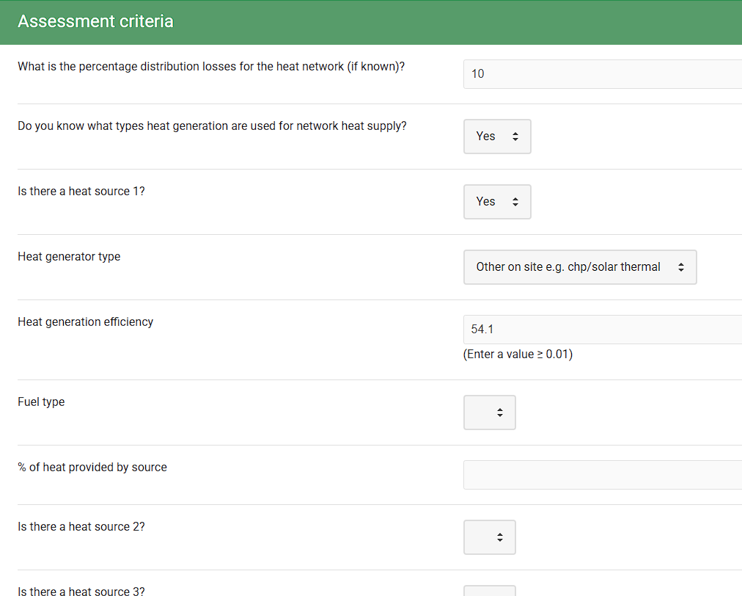 Please consult page 4 of the district heating provider's commitment “ENE 09b_Chiffres clés CPCU” demonstrating environmental and energy performance, as well as the energy sources used.
...

Résultats V6
Niveau actuel - Niveau visé
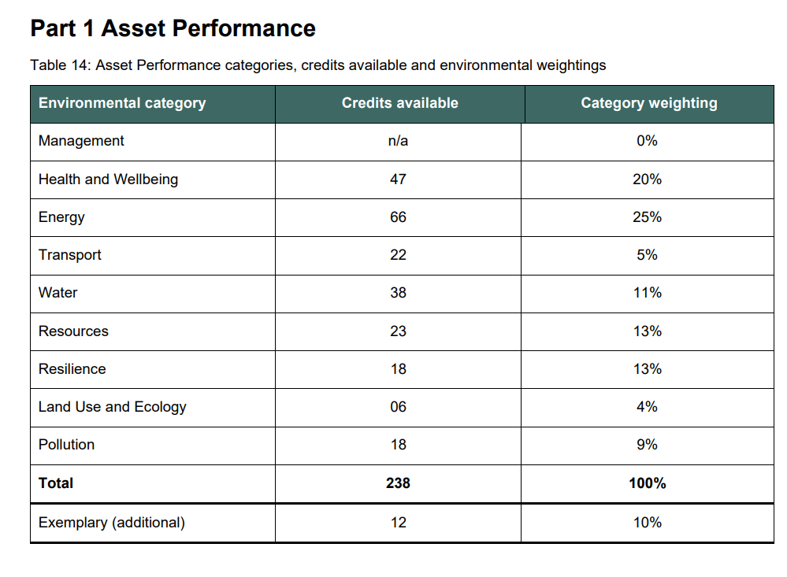
...
Weight | Crédits disponibles | Score Actuel |  | Score Visé
 |  | Crédits | Score | Crédits | Score
20% | 44 | 24 | 10.91% | 24 | 10.91%
25% | 64 | 43 | 16.80% | 43 | 16.80%
5% | 22 | 18 | 4.09% | 18 | 4.09%
11% | 38 | 21 | 6.08% | 21 | 6.08%
13% | 23 | 20 | 11.30% | 20 | 11.30%
13% | 18 | 8 | 5.78% | 8 | 5.78%
4% | 6 | 1 | 0.67% | 1 | 0.67%
9% | 18 | 13 | 6.50% | 13 | 6.50%
10% | 10 | 3 | 3.00% | 3 | 3.00%
 |  | 65.12% |  | 65.12%
 |  | VERY GOOD |  | VERY GOOD

